Remove Duplicates
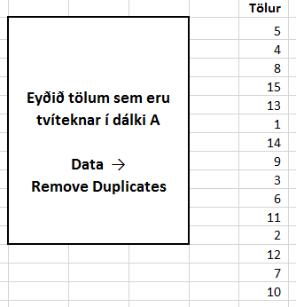
Tölur
5
4
8
15
13
1
14
14
15
9
3
5
6
11
9
11
2
8
14
12
2
6
5
15
3
7
3
1
6
13
13
14
14
12
4
2
10
14
13
5
4
8
15
13
1
14
9
3
6
11
2
12
7
10
5
4
8
15
13
1
14
9
3
6
11
2
12
7
10

Rand og Rank
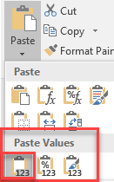
Nafn | Heimili | Happaglappa | Röð
Guðrún Björg Björnsdóttir | Hraunbæ 256 |  |  | Setjið fallið Rand() í hólfið C2 og afritið niður.
Hákon Sverrir Sverrisson | Hjarðarhaga 116 |  |  | Setjið C2:C23 í blokk og smellið á Copy – Paste Values
Guðrún Lárusdóttir | Skeiðgata 2
Katrín Eðvaldsdóttir | Grasgarði 3 |  |  | Setjið Rank-fallið í D2 og bætið textanum .vinningur við fyrir aftan
Magnús Blöndal Bjarnason | Göngugata 4
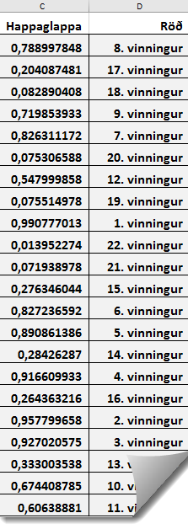
Ingibjörg Sigursteinsdóttir | Melgerði 108
Ólafur Stephensen | Sleðabrekku 1
Steinunn Ásmundsdóttir | Heiðarbrún 6
Guðmundur Hafsteinsson | Valagrunni 8
Kolbrún Mjöll Hrafnsdóttir | Snarfaxi 6
Hér er töflureiknirinn Excel er notaður til að
draga út fimm vinningshafa í happdrætti.
Útdrátturinn er tilviljanakenndur.
Notað er fallið RAND() sem skilar tilviljanakenndri tölu á bilinu 0 til 1.
Steinunn Ásmundsdóttir | Helluás 6
Dagný Gloria Sigurðsson | Drafnarskeið 7
Helgi Sigurðsson | Vindskeið 9
Helgi Sigurðsson | Brekkubrún 8
Hákon Sverrir Sverrisson | Áshamar 2
Katrín Eðvaldsdóttir | Heiðarbakka 3
Guðmundur A Arason | Gerðastíg 8
Kristín Björk Leifsdóttir | Töltgata 6
Helena Ósk Óskarsdóttir | Vindskeið 10
Ólafur Stephensen | Sleðabrekku 3
Hákon Sverrir Sverrisson | Viðvík 16
Kolbrún Mjöll Hrafnsdóttir | Sandhólar II

Tölfræði
Nemendur | UPPT2 | UPPT3 |  | UPPT2 | UPPT3
Aðalsteinn Jónsson | 7 | 6
Birna Ingvarsdóttir | 6 | 5 | Meðaleinkunn |  |  | Average
Egill Einarsson | 2 | 4
Elín Arnardóttir | 7 | 7 | Staðalfrávik einkunna |  |  | Stdev | Standard deviation
Elín Magnúsdóttir | 9 | 10
Guðrún Björnsdóttir | 8 | 10 | Miðgildi einkunna |  |  | Median
Guðrún Lárusdóttir | 6 | 6
Hallur Finnsson | 7 | 5 | Hæsta einkunn |  |  | Max
Hákon Sverrisson | 9 | 10
Helgi Hallgrímsson | 5 | 6 | Lægsta einkunn |  |  | Min
Helgi Sigurðsson | 6 | 7
Inga Ingadóttir | 9 | 9 | Fjöldi einkunna hærri en eða jafnar og 9
Ingibjörg Sigursteinsdóttir | 8 | 9 |  |  |  | Countif
Jón Sveinsson | 9 | 9
Katrín Eysteinsdóttir | 7 | 9 | Fylgni milli einkunna í áföngum |  |  | Correl
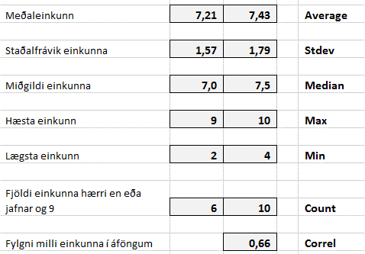
Kjartan Eggetsson | 6 | 5
Kjartan Einarsson | 8 | 10
Kristín Leifsdóttir | 8 | 7
Magnús Bjarnason | 7 | 9
MargrétEgilsdóttir | 9 | 9
Páll Ingólfsson | 7 | 6
Páll Jakobsson | 8 | 6
Sigríður Bóasdóttir | 7 | 8
Sigurður Jónsson | 5 | 8
Steinn Árnason | 9 | 8
Sveinn Einarsson | 7 | 6
Sverrir Sveinsson | 8 | 6
Þorvaldur Þorvaldsson | 8 | 8

Conditional Formatting
# | Leikdagur | Kl. | Leikur | Völlur | #Ú | Tilgangur: Merkja alla línuna með Conditional Formatting
1 | sun. 01. maí. 16 | 16:00:00 | Þróttur R.–FH | Þróttarvöllur | 0-3 (0-1) | Verkefni: Merkja leiki á Hásteinsvelli og Kaplakrikavelli
2 | sun. 01. maí. 16 | 17:00:00 | ÍBV–ÍA | Hásteinsvöllur | 4-0 (3-0)
3 | sun. 01. maí. 16 | 19:15:00 | Breiðablik–Víkingur Ó. | Kópavogsvöllur | 1-2 (0-1) | 1. | Veljið svæðið A2 til F133
4 | sun. 01. maí. 16 | 20:00:00 | Valur–Fjölnir | Valsvöllur | 1-2 (0-1) | 2. | Smellið á Home – Conditional Formatting – New Rule
5 | mán. 02. maí. 16 | 19:15:00 | Stjarnan–Fylkir | Samsungvöllurinn | 2-0 (0-0) | 3. | Veljið "Use a formula to determine which cells to format"
6 | mán. 02. maí. 16 | 19:15:00 | KR–Víkingur R. | Alvogenvöllurinn | 0-0 (0-0) | 4. | Skrifið formúluna =$E2="Hásteinsvöllur"
7 | lau. 07. maí. 16 | 16:00:00 | Fjölnir–ÍBV | Extravöllurinn | 2-0 (0-0) | 5. | Smellið á Format...
8 | sun. 08. maí. 16 | 16:00:00 | Víkingur Ó.–Valur | Ólafsvíkurvöllur | 2-1 (1-1) | 6. | Veljið feitt letur í Font Veljið bakgrunn í Fill – Veljið ramma í Border
9 | sun. 08. maí. 16 | 19:15:00 | Þróttur R.–KR | Þróttarvöllur | 2-2 (1-1)
10 | sun. 08. maí. 16 | 19:15:00 | Fylkir–Breiðablik | Floridanavöllurinn | 1-2 (1-1) | 7. | Smellið á OK
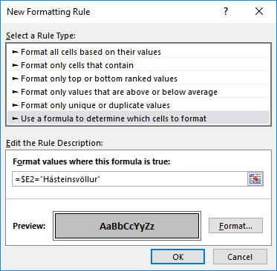
11 | sun. 08. maí. 16 | 19:15:00 | Víkingur R.–Stjarnan | Víkingsvöllur | 1-2 (1-0)
12 | sun. 08. maí. 16 | 19:15:00 | FH–ÍA | Kaplakrikavöllur | 2-1 (1-0)
13 | fim. 12. maí. 16 | 18:00:00 | ÍBV–Víkingur Ó. | Hásteinsvöllur | 1-1 (0-0)
14 | fim. 12. maí. 16 | 19:15:00 | ÍA–Fjölnir | Norðurálsvöllurinn | 1-0 (1-0)
15 | fim. 12. maí. 16 | 19:15:00 | Stjarnan–Þróttur R. | Samsungvöllurinn | 6-0 (3-0)
16 | fim. 12. maí. 16 | 19:15:00 | Valur–Fylkir | Valsvöllur | 2-0 (1-0)
17 | fim. 12. maí. 16 | 20:00:00 | KR–FH | Alvogenvöllurinn | 1-0 (0-0)
18 | fös. 13. maí. 16 | 20:00:00 | Breiðablik–Víkingur R. | Kópavogsvöllur | 1-0 (1-0)
19 | mán. 16. maí. 16 | 17:00:00 | Fylkir–ÍBV | Floridanavöllurinn | 0-3 (0-2)
20 | mán. 16. maí. 16 | 19:15:00 | FH–Fjölnir | Kaplakrikavöllur | 2-0 (1-0)
21 | mán. 16. maí. 16 | 20:00:00 | Víkingur Ó.–ÍA | Ólafsvíkurvöllur | 3-0 (2-0)
22 | þri. 17. maí. 16 | 19:15:00 | Víkingur R.–Valur | Víkingsvöllur | 2-2 (1-0)
23 | þri. 17. maí. 16 | 19:15:00 | Þróttur R.–Breiðablik | Þróttarvöllur | 2-0 (1-0)
24 | þri. 17. maí. 16 | 20:00:00 | KR–Stjarnan | Alvogenvöllurinn | 1-1 (0-1)
25 | lau. 21. maí. 16 | 16:00:00 | ÍA–Fylkir | Norðurálsvöllurinn | 1-1 (1-1)
26 | sun. 22. maí. 16 | 17:00:00 | ÍBV–Víkingur R. | Hásteinsvöllur | 0-3 (0-0)
27 | sun. 22. maí. 16 | 19:15:00 | Valur–Þróttur R. | Valsvöllur | 4-1 (3-0) | 8. | Merkið alla leiki á Kaplakrikavelli með gulum bakgrunni
28 | sun. 22. maí. 16 | 19:15:00 | Fjölnir–Víkingur Ó. | Extravöllurinn | 5-1 (2-0) | 9. | Merkið fleiri velli að eigin vali
29 | sun. 22. maí. 16 | 20:00:00 | Breiðablik–KR | Kópavogsvöllur | 1-0 (1-0) | 10. | Hafið blaðsíðubreiddina: 1 page (Page Layout – Scale to Fit)
30 | mán. 23. maí. 16 | 20:00:00 | Stjarnan–FH | Samsungvöllurinn | 1-1 (0-1) | 11. | Festið fyrirsagnir í línu 1 þannig að þær sjáist á öllum síðum

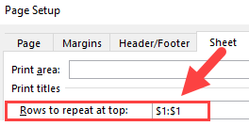
31 | sun. 29. maí. 16 | 17:00:00 | Þróttur R.–ÍBV | Þróttarvöllur | 0-1 (0-0)
32 | sun. 29. maí. 16 | 19:15:00 | Víkingur R.–ÍA | Víkingsvöllur | 3-2 (1-2)
33 | sun. 29. maí. 16 | 20:00:00 | KR–Valur | Alvogenvöllurinn | 2-1 (1-0)
34 | mán. 30. maí. 16 | 19:15:00 | FH–Víkingur Ó. | Kaplakrikavöllur | 1-1 (1-0)
35 | mán. 30. maí. 16 | 19:15:00 | Fylkir–Fjölnir | Floridanavöllurinn | 2-2 (0-1)
36 | mán. 30. maí. 16 | 20:00:00 | Stjarnan–Breiðablik | Samsungvöllurinn | 1-3 (0-0)
37 | lau. 04. jún. 16 | 16:00:00 | ÍBV–KR | Hásteinsvöllur | 1-0 (0-0)
38 | sun. 05. jún. 16 | 17:00:00 | Víkingur Ó.–Fylkir | Ólafsvíkurvöllur | 1-0 (0-0)
39 | sun. 05. jún. 16 | 17:00:00 | Valur–Stjarnan | Valsvöllur | 2-0 (1-0)
40 | sun. 05. jún. 16 | 19:15:00 | ÍA–Þróttur R. | Norðurálsvöllurinn | 0-1 (0-0)
41 | sun. 05. jún. 16 | 19:15:00 | Fjölnir–Víkingur R. | Extravöllurinn | 2-1 (0-0)
42 | sun. 05. jún. 16 | 20:00:00 | Breiðablik–FH | Kópavogsvöllur | 0-1 (0-1)
43 | mið. 15. jún. 16 | 18:00:00 | ÍBV–Breiðablik | Hásteinsvöllur | 0-2 (0-2)
44 | mið. 15. jún. 16 | 19:15:00 | Fjölnir–KR | Extravöllurinn | 3-1 (1-1)
45 | fim. 16. jún. 16 | 20:00:00 | Valur–FH | Valsvöllur | 0-1 (0-0)
46 | fim. 23. jún. 16 | 18:00:00 | Stjarnan–ÍBV | Samsungvöllurinn | 1-0 (1-0)
47 | fim. 23. jún. 16 | 19:15:00 | KR–ÍA | Alvogenvöllurinn | 1-2 (0-0)
48 | fös. 24. jún. 16 | 19:15:00 | Víkingur R.–Víkingur Ó. | Víkingsvöllur | 2-0 (2-0)
49 | fös. 24. jún. 16 | 19:15:00 | FH–Fylkir | Kaplakrikavöllur | 1-0 (0-0)
50 | fös. 24. jún. 16 | 20:00:00 | Breiðablik–Valur | Kópavogsvöllur | 0-0 (0-0)
51 | fös. 24. jún. 16 | 20:00:00 | Þróttur R.–Fjölnir | Þróttarvöllur | 0-5 (0-2)
52 | þri. 28. jún. 16 | 19:15:00 | Víkingur Ó.–Þróttur R. | Ólafsvíkurvöllur | 3-2 (1-2)
53 | þri. 28. jún. 16 | 19:15:00 | Fylkir–Víkingur R. | Floridanavöllurinn | 1-0 (0-0)
54 | mið. 29. jún. 16 | 20:00:00 | ÍA–Stjarnan | Norðurálsvöllurinn | 4-2 (1-1)
55 | lau. 09. júl. 16 | 16:00:00 | FH–Víkingur R. | Kaplakrikavöllur | 2-2 (0-1)
56 | sun. 10. júl. 16 | 16:00:00 | KR–Víkingur Ó. | Alvogenvöllurinn | 0-0 (0-0)
57 | mán. 11. júl. 16 | 17:30:00 | Valur–ÍBV | Valsvöllur | 2-1 (2-1)
58 | mán. 11. júl. 16 | 19:15:00 | Stjarnan–Fjölnir | Samsungvöllurinn | 2-1 (1-0)
59 | mán. 11. júl. 16 | 19:15:00 | Breiðablik–ÍA | Kópavogsvöllur | 0-1 (0-1)
60 | mán. 11. júl. 16 | 20:00:00 | Þróttur R.–Fylkir | Þróttarvöllur | 1-4 (1-1)
61 | lau. 16. júl. 16 | 16:00:00 | ÍBV–FH | Hásteinsvöllur | 1-1 (0-0)
62 | sun. 17. júl. 16 | 19:15:00 | Víkingur Ó.–Stjarnan | Ólafsvíkurvöllur | 2-3 (1-2)
63 | sun. 17. júl. 16 | 19:15:00 | ÍA–Valur | Norðurálsvöllurinn | 2-1 (2-0)
64 | sun. 17. júl. 16 | 19:15:00 | Fylkir–KR | Floridanavöllurinn | 1-4 (1-3)
65 | sun. 17. júl. 16 | 20:00:00 | Fjölnir–Breiðablik | Extravöllurinn | 0-3 (0-2)
66 | mán. 18. júl. 16 | 20:00:00 | Víkingur R.–Þróttur R. | Víkingsvöllur | 2-0 (0-0)
67 | sun. 24. júl. 16 | 17:00:00 | ÍA–ÍBV | Norðurálsvöllurinn | 2-0 (2-0)
68 | sun. 24. júl. 16 | 19:15:00 | Víkingur Ó.–Breiðablik | Ólafsvíkurvöllur | 0-2 (0-0)
69 | sun. 24. júl. 16 | 19:15:00 | FH–Þróttur R. | Kaplakrikavöllur | 2-0 (1-0)
70 | sun. 24. júl. 16 | 19:15:00 | Fjölnir–Valur | Extravöllurinn | 2-2 (1-1)
71 | sun. 24. júl. 16 | 20:00:00 | Fylkir–Stjarnan | Floridanavöllurinn | 1-2 (0-0)
72 | mán. 25. júl. 16 | 20:00:00 | Víkingur R.–KR | Víkingsvöllur | 1-0 (1-0)
73 | mið. 03. ágú. 16 | 18:00:00 | ÍBV–Fjölnir | Hásteinsvöllur | 0-2 (0-1)
74 | mið. 03. ágú. 16 | 19:15:00 | ÍA–FH | Norðurálsvöllurinn | 1-3 (1-1)
75 | mið. 03. ágú. 16 | 19:15:00 | Breiðablik–Fylkir | Kópavogsvöllur | 1-1 (0-0)
76 | mið. 03. ágú. 16 | 19:15:00 | KR–Þróttur R. | Alvogenvöllurinn | 2-1 (2-1)
77 | mið. 03. ágú. 16 | 20:00:00 | Valur–Víkingur Ó. | Valsvöllur | 3-1 (2-0)
78 | fim. 04. ágú. 16 | 20:00:00 | Stjarnan–Víkingur R. | Samsungvöllurinn | 3-0 (1-0)
79 | sun. 07. ágú. 16 | 16:00:00 | Víkingur Ó.–ÍBV | Ólafsvíkurvöllur | 0-1 (0-1)
80 | sun. 07. ágú. 16 | 19:15:00 | Fylkir–Valur | Floridanavöllurinn | 2-2 (0-1)
81 | sun. 07. ágú. 16 | 19:15:00 | Fjölnir–ÍA | Extravöllurinn | 4-0 (2-0)
82 | mán. 08. ágú. 16 | 19:15:00 | Þróttur R.–Stjarnan | Þróttarvöllur | 1-1 (1-1)
83 | mán. 08. ágú. 16 | 19:15:00 | Víkingur R.–Breiðablik | Víkingsvöllur | 3-1 (1-1)
84 | mán. 08. ágú. 16 | 19:15:00 | FH–KR | Kaplakrikavöllur | 0-1 (0-0)
85 | mán. 15. ágú. 16 | 18:00:00 | ÍA–Víkingur Ó. | Norðurálsvöllurinn | 3-0 (1-0)
86 | mán. 15. ágú. 16 | 18:00:00 | Fjölnir–FH | Extravöllurinn | 0-1 (0-0)
87 | mán. 15. ágú. 16 | 18:00:00 | Breiðablik–Þróttur R. | Kópavogsvöllur | 2-0 (2-0)
88 | mán. 15. ágú. 16 | 20:00:00 | Stjarnan–KR | Samsungvöllurinn | 1-3 (0-1)
89 | fim. 18. ágú. 16 | 18:00:00 | ÍBV–Fylkir | Hásteinsvöllur | 1-2 (0-1)
90 | fim. 18. ágú. 16 | 20:00:00 | Valur–Víkingur R. | Valsvöllur | 7-0 (2-0)
91 | sun. 21. ágú. 16 | 18:00:00 | Víkingur Ó.–Fjölnir | Ólafsvíkurvöllur | 2-2 (1-2)
92 | sun. 21. ágú. 16 | 18:00:00 | KR–Breiðablik | Alvogenvöllurinn | 1-1 (0-1)
93 | mán. 22. ágú. 16 | 18:00:00 | FH–Stjarnan | Kaplakrikavöllur | 3-2 (1-1)
94 | mán. 22. ágú. 16 | 18:00:00 | Víkingur R.–ÍBV | Víkingsvöllur | 2-1 (1-1)
95 | mán. 22. ágú. 16 | 18:00:00 | Fylkir–ÍA | Floridanavöllurinn | 0-3 (0-2)
96 | mán. 22. ágú. 16 | 20:00:00 | Þróttur R.–Valur | Þróttarvöllur | 0-4 (0-1)
97 | lau. 27. ágú. 16 | 17:00:00 | Breiðablik–Stjarnan | Kópavogsvöllur | 2-1 (1-1)
98 | sun. 28. ágú. 16 | 17:00:00 | ÍBV–Þróttur R. | Hásteinsvöllur | 1-1 (1-0)
99 | sun. 28. ágú. 16 | 18:00:00 | ÍA–Víkingur R. | Norðurálsvöllurinn | 2-0 (2-0)
100 | sun. 28. ágú. 16 | 18:00:00 | Fjölnir–Fylkir | Extravöllurinn | 1-1 (0-0)
101 | sun. 28. ágú. 16 | 18:00:00 | Víkingur Ó.–FH | Ólafsvíkurvöllur | 0-2 (0-1)
102 | sun. 28. ágú. 16 | 20:00:00 | Valur–KR | Valsvöllur | 2-0 (0-0)
103 | lau. 10. sep. 16 | 16:00:00 | KR–ÍBV | Alvogenvöllurinn | 2-0 (0-0)
104 | lau. 10. sep. 16 | 17:00:00 | Víkingur R.–Fjölnir | Víkingsvöllur | 1-2 (1-1)
105 | sun. 11. sep. 16 | 17:00:00 | FH–Breiðablik | Kaplakrikavöllur | 1-1 (1-1)
106 | sun. 11. sep. 16 | 17:00:00 | Fylkir–Víkingur Ó. | Floridanavöllurinn | 2-1 (1-0)
107 | sun. 11. sep. 16 | 19:15:00 | Þróttur R.–ÍA | Þróttarvöllur | 3-1 (1-0)
108 | sun. 11. sep. 16 | 20:00:00 | Stjarnan–Valur | Samsungvöllurinn | 2-3 (2-1)
109 | fim. 15. sep. 16 | 17:00:00 | Fylkir–FH | Floridanavöllurinn | 2-3 (2-1)
110 | fim. 15. sep. 16 | 17:00:00 | ÍA–KR | Norðurálsvöllurinn | 0-1 (0-0)
111 | fim. 15. sep. 16 | 17:00:00 | Víkingur Ó.–Víkingur R. | Ólafsvíkurvöllur | 1-1 (1-1)
112 | fim. 15. sep. 16 | 17:00:00 | Fjölnir–Þróttur R. | Extravöllurinn | 2-0 (1-0)
113 | fim. 15. sep. 16 | 20:00:00 | Valur–Breiðablik | Valsvöllur | 0-3 (0-1)
114 | fös. 16. sep. 16 | 16:45:00 | ÍBV–Stjarnan | Hásteinsvöllur | 1-2 (0-1)
115 | sun. 18. sep. 16 | 14:00:00 | FH–Valur | Kaplakrikavöllur | 1-1 (0-1)
116 | sun. 18. sep. 16 | 16:00:00 | Víkingur R.–Fylkir | Víkingsvöllur | 2-2 (1-1)
117 | sun. 18. sep. 16 | 16:00:00 | KR–Fjölnir | Alvogenvöllurinn | 3-2 (1-1)
118 | mán. 19. sep. 16 | 16:45:00 | Breiðablik–ÍBV | Kópavogsvöllur | 1-1 (0-1)
119 | mán. 19. sep. 16 | 19:15:00 | Þróttur R.–Víkingur Ó. | Þróttarvöllur | 1-1 (1-0)
120 | mán. 19. sep. 16 | 20:00:00 | Stjarnan–ÍA | Samsungvöllurinn | 3-1 (1-1)
121 | sun. 25. sep. 16 | 14:00:00 | ÍA–Breiðablik | Norðurálsvöllurinn | 1-0 (0-0)
122 | sun. 25. sep. 16 | 14:00:00 | Víkingur R.–FH | Víkingsvöllur | 1-0 (1-0)
123 | sun. 25. sep. 16 | 14:00:00 | Víkingur Ó.–KR | Ólafsvíkurvöllur | 0-1 (0-1)
124 | sun. 25. sep. 16 | 14:00:00 | Fylkir–Þróttur R. | Floridanavöllurinn | 2-2 (2-1)
125 | sun. 25. sep. 16 | 14:00:00 | ÍBV–Valur | Hásteinsvöllur | 4-0 (3-0)
126 | sun. 25. sep. 16 | 14:00:00 | Fjölnir–Stjarnan | Extravöllurinn | 0-1 (0-0)
127 | lau. 01. okt. 16 | 14:00:00 | Þróttur R.–Víkingur R. | Þróttarvöllur | 1-2 (0-1)
128 | lau. 01. okt. 16 | 14:00:00 | KR–Fylkir | Alvogenvöllurinn | 3-0 (2-0)
129 | lau. 01. okt. 16 | 14:00:00 | FH–ÍBV | Kaplakrikavöllur | 1-1 (0-0)
130 | lau. 01. okt. 16 | 14:00:00 | Valur–ÍA | Valsvöllur | 1-0 (0-0)
131 | lau. 01. okt. 16 | 14:00:00 | Stjarnan–Víkingur Ó. | Samsungvöllurinn | 4-1 (1-0)
132 | lau. 01. okt. 16 | 14:00:00 | Breiðablik–Fjölnir | Kópavogsvöllur | 0-3 (0-0)

Markmið
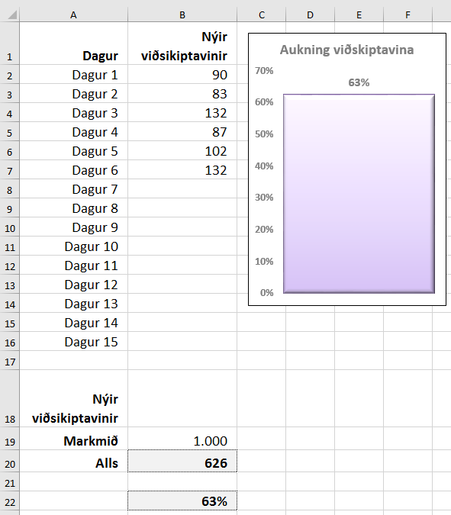
Hér eigið þið að sýna hlutfall af markmiðum sem sett eru.
Þið eigið að sýna það í súluriti með aðeins einni súlu sem notar eitt hólf með hlutfallinu sem gagnaseríu.
Myndin hér til hliðar sýnir hvernig hægt er að fylgjast með daglegum árangri upp í markmiðið, þ.e. 1.000 nýir áskrifendur á 15 dögum. Hólfið B19 sýnir markmiðið (1.000 nýir áskrifendur).
Í hólfinu B20 er formúlan =SUM(B2:B16)
Hólfið B22 er með formúlu sem sýnir prósentuhlutfallið =B20/B19
Þegar ný gögn eru slegin inn í B-dálk breytast tölur í hólfum með formúlur.
Myndrit: Smellið í hólfið B22 og útbúið myndrit með einni súlu (2D Column).
Smellið á súluna og breytið bili milli súlna í 0 (Gap Width = 0)
Skrifið fyrirsögn og sýnið gildi fyrir ofan súlu (Data Labels)
Dagur | Nýir viðsikiptavinir
Dagur 1 | 90
Dagur 2 | 83
Dagur 3 | 132
Dagur 4 | 87
Dagur 5 | 102
Dagur 6 | 132
Dagur 7
Dagur 8
Dagur 9
Dagur 10
Dagur 11
Dagur 12
Dagur 13
Dagur 14
Dagur 15

Nýir viðsikiptavinir
Markmið | 1,000
Alls

Hækkun
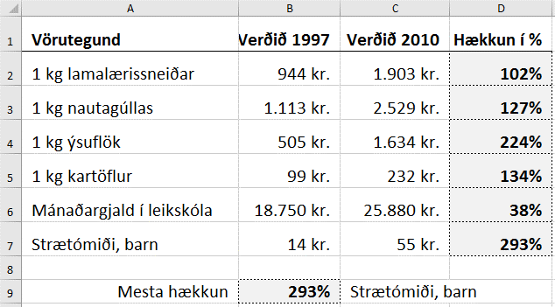
Setjið sjálf formúlur í skyggð hólf.
Vörutegund | Verðið 1997 | Verðið 2010 | Hækkun í %
1 kg lamalærissneiðar | 944 kr. | 1,903 kr.
1 kg nautagúllas | 1,113 kr. | 2,529 kr.
1 kg ýsuflök | 505 kr. | 1,634 kr.
1 kg kartöflur | 99 kr. | 232 kr.
Mánaðargjald í leikskóla | 18,750 kr. | 25,880 kr.
Strætómiði, barn | 14 kr. | 55 kr.

Mesta hækkun

Ritföng
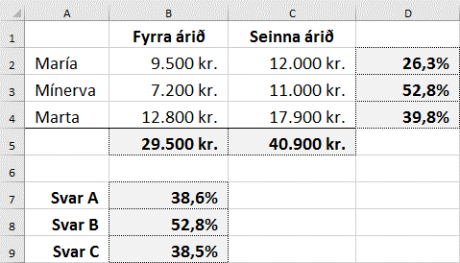
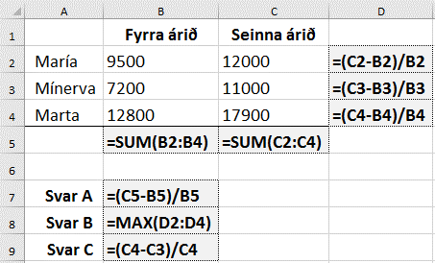
 | Fyrra árið | Seinna árið | Systurnar María, Minerva og Marta bera saman kostnað sinn af ritföngum tvö ár í röð. Setjið formúlur í skyggð hólf. A) Um hve mörg prósent hefur sameiginlegur kostnaður af ritföngum aukist frá fyrra árinu til síðara ársins? B) Hjá hverri systranna hefur kostnaðurinn af ritföngum aukist mest í prósentum? C) Hvað notar Marta mörgum prósentum meira en María í að kaupa ritföng síðara árið?
María | 9,500 kr. | 12,000 kr.
Mínerva | 7,200 kr. | 11,000 kr.
Marta | 12,800 kr. | 17,900 kr.

Svar A
Svar B
Svar C

